Descripción MIPG
MIPG - DIMENSIONES OPERATIVAS Y POLÍTICAS DE GESTIÓN Y DESEMPEÑO
DIMENSIÓN | DESCRIPCIÓN | POLÍTICAS | DESCRIPCIÓN CORTA
TALENTO HUMANO | El propósito de esta dimensión es ofrecerle a la entidad pública las herramientas para gestionar adecuadamente su talento humano a través del ciclo de vida del servidor público (ingreso, desarrollo y retiro), de acuerdo con las prioridades estratégicas de la entidad, las normas que les rigen en materia de personal, y la garantía del derecho fundamental al diálogo social y a la concertación como principal mecanismo para resolver las controversias laborales; promoviendo siempre la integridad en el ejercicio de las funciones y competencias de los servidores públicos. Esta dimensión orienta el ingreso y desarrollo de los servidores garantizando el principio de mérito en la provisión de los empleos, el desarrollo de competencias, la prestación del servicio, la aplicación de estímulos y el desempeño individual. | Política de Gestión Estratégica del Talento Humano | El propósito de esta política es permitir que las entidades cuenten con talento humano integral, idóneo, comprometido y transparente, que contribuya a cumplir con la misión institucional y los fines del Estado, para lograr su propio desarrollo personal y laboral. La Gestión Estratégica del Talento Humano - GETH exige la alineación de las prácticas de talento humano con los objetivos y con el propósito fundamental de la entidad. Para lograr una GETH se hace necesario vincular desde la planeación al talento humano, de manera que esa área pueda ejercer un rol estratégico en el desempeño de la entidad, por lo que requiere del apoyo y compromiso de la alta dirección. | 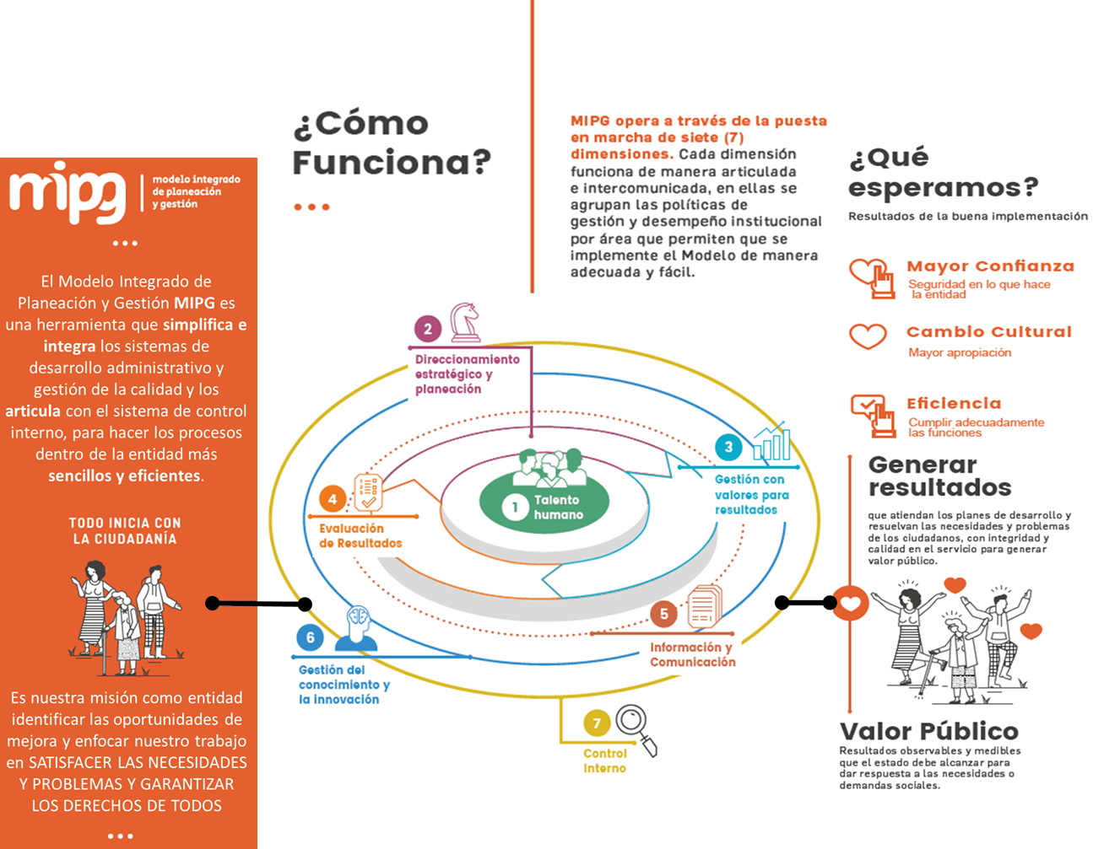
TALENTO HUMANO |  | Política Integridad | La Política de Integridad tiene como propósito institucionalizar la cultura de integridad como un proceso amplio y transversal al servicio público para garantizar el desempeño institucional responsable y el comportamiento probo de los servidores en función del interés general, a partir de: − la apropiación de los valores del servicio público; − fortalecer e integrar mecanismos, instrumentos administrativos y orientaciones que garanticen la idoneidad en la prestación del servicio; y − la apertura del servidor público al diálogo con la ciudadanía.
DIRECCIONAMIENTO ESTRATÉGICO Y PLANEACIÓN | El propósito de esta dimensión es permitirle a una entidad pública definir la ruta estratégica que guiará su gestión institucional, con miras a garantizar los derechos, satisfacer las necesidades y solucionar los problemas de los ciudadanos destinatarios de sus productos y servicios, así como fortalecer la confianza ciudadana y la legitimidad. | Política de Planeación institucional | El propósito de esta política es permitir que las entidades definan la ruta estratégica y operativa que guiará la gestión de la entidad, con miras a satisfacer las necesidades de sus grupos de valor.
DIRECCIONAMIENTO ESTRATÉGICO Y PLANEACIÓN |  | Política de Gestión Presupuestal y Eficiencia del Gasto Público | El propósito de esta política es permitir que las entidades utilicen los recursos presupuestales de que disponen de manera apropiada y coherente con el logro de metas y objetivos institucionales, ejecutar su presupuesto de manera eficiente, austera y transparente y llevar un adecuado control y seguimiento.
DIRECCIONAMIENTO ESTRATÉGICO Y PLANEACIÓN |  | Política de Compras y Contratación Pública | El propósito de esta política es permitir que las entidades estatales gestionen adecuadamente sus compras y contrataciones públicas a través de plataformas electrónicas, lineamientos normativos, documentos estándar, instrumentos de agregación de demanda y técnicas de aprovisionamiento estratégico que, como proceso continuo, estructurado y sistemático de generación de valor, les permita mejorar constantemente los niveles de calidad, servicio y satisfacción de las necesidades en sus procesos de adquisición.
GESTIÓN CON VALORES PARA RESULTADOS | El propósito de esta dimensión es permitirle a la entidad realizar las actividades que la conduzcan a lograr los resultados propuestos y a materializar las decisiones plasmadas en su planeación institucional, en el marco de los valores del servicio público. Para concretar las decisiones tomadas en el proceso de planeación institucional, y teniendo en cuenta el talento humano del que se dispone, en esta Dimensión se abordan los aspectos más importantes que debe atender una organización para cumplir con las funciones y competencias que le han sido asignadas. Para ello, esta dimensión se entenderá desde tres perspectivas: 1. Esquema Operativo Interno - Fortalecimiento Organizacional y simplificación de procesos 2. Relación Estado Ciudadano - Racionalización de trámite, participación ciudadana en la gestión pública, servicio al ciudadano, gobierno digital. 3. Políticas que fortalecen la gestión institucional y el buen manejo de recursos públicos - Transparencia, lucha contra la corrupción y acceso a la información pública, Seguridad Digital, Defensa Jurídica, Mejora Normativa | Política de Fortalecimiento organizacional y simplificación de procesos | El propósito de esta política es fortalecer las capacidades organizacionales mediante la alineación entre la estrategia institucional y el modelo de operación por procesos, la estructura y la planta de personal, de manera que contribuyan a la generación de mayor valor público en la prestación de bienes y servicios, aumentando la productividad estatal.
GESTIÓN CON VALORES PARA RESULTADOS |  | Componente Gestión Ambiental Institucional | Las entidades deberán implementar mecanismos, estrategias, planes que incorporen medidas institucionales para atender los lineamientos para una gestión ambiental en cada una, tales como el Plan Institucional Ambiental PIGA u otros que se consideren pertinentes.
GESTIÓN CON VALORES PARA RESULTADOS |  | Política de servicio al ciudadano | El propósito de esta política es garantizar el acceso efectivo, oportuno y de calidad de los ciudadanos a sus derechos en todos los escenarios de relacionamiento con el Estado.
GESTIÓN CON VALORES PARA RESULTADOS |  | Política de Simplificación, Racionalización y Estandarización de trámites | El propósito de esta política es facilitar a los ciudadanos el acceso a sus derechos, el cumplimiento de sus obligaciones de manera ágil y efectiva, reduciendo costos, tiempos, documentos y procesos en su interacción con el Estado,
GESTIÓN CON VALORES PARA RESULTADOS |  | Política de Participación Ciudadana en la Gestión Pública | El propósito de esta política es orientar a las entidades para que garanticen la incidencia y contribución efectiva de la ciudadanía y sus organizaciones en los procesos de diagnóstico, planeación, ejecución y evaluación -incluyendo la rendición de cuentas- de su gestión, a través de diversos espacios, mecanismos, canales y prácticas de participación ciudadana, contribuyendo al logro de los resultados institucionales y a la satisfacción de las necesidades y derechos de la ciudadanía y grupos de valor.
GESTIÓN CON VALORES PARA RESULTADOS |  | Política Gobierno Digital | Es la política que propende por la transformación digital pública. Con esta política pública se busca fortalecer la relación Ciudadano - Estado, mejorando la prestación de servicios por parte de las entidades, y generando confianza en las instituciones que conforman la administración pública y el Estado en general, a través del uso y aprovechamiento de las TIC.
GESTIÓN CON VALORES PARA RESULTADOS |  | Política de Transparencia, acceso a la información pública y lucha contra la corrupción | Esta política le permite a la entidad articular acciones para la prevención, detección e investigación de los riesgos de en los procesos de la gestión administrativa y misional de las entidades públicas, así como garantizar el ejercicio del derecho fundamental de acceder a la información pública a los ciudadanos y responderles de buena fe, de manera adecuada, veraz, oportuna y gratuita a sus solicitudes de acceso a la información pública.
GESTIÓN CON VALORES PARA RESULTADOS |  | Política de Seguridad Digital | Con la política se fortalecen las capacidades de las múltiples partes interesadas para identificar, gestionar, tratar y mitigar los riesgos de seguridad digital en sus actividades socioeconómicas en el entorno digital, así como en la creación e implementación de instrumentos de resiliencia, recuperación y respuesta nacional en un marco de cooperación, colaboración y asistencia. Lo anterior, con el fin de contribuir al crecimiento de la economía digital nacional, lo que a su vez impulsará una mayor prosperidad económica y social en el país.
GESTIÓN CON VALORES PARA RESULTADOS |  | Política de Defensa Jurídica | La política busca que las entidades orienten sus actividades en el marco de un modelo de Gerencia Jurídica Pública eficiente y eficaz que permita lograr de manera sostenible una disminución del número de demandas en su contra y del valor de las condenas a su cargo. Lo anterior aunado a un mejoramiento de su desempeño en la etapa judicial y en la recuperación por vía de la acción de repetición o del llamamiento en garantía con fines de repetición de las sumas pagadas por sentencias, conciliaciones o laudos arbitrales cuando a ello haya lugar.
GESTIÓN CON VALORES PARA RESULTADOS |  | Política de Mejora normativa | Tiene como objetivo promover el uso de herramientas y buenas prácticas regulatorias, a fin de lograr que las normas expedidas por la Rama Ejecutiva del Poder Público, en los órdenes nacional y territorial, revistan los parámetros de calidad técnica y jurídica y resulten eficaces, eficientes, transparentes, coherentes y simples, en aras de fortalecer la seguridad jurídica y un marco regulatorio y reglamentario que facilite el emprendimiento, la competencia, la productividad, el desarrollo económico y el bienestar social.
EVALUACIÓN DE RESULTADOS | Esta dimensión tiene como propósito promover en la entidad el seguimiento a la gestión y su desempeño, a fin de conocer permanentemente los avances en la consecución de los resultados previstos en su marco estratégico. Tener un conocimiento certero de cómo se comportan los factores más importantes en la ejecución de lo planeado, le permite a la entidad (i) saber permanentemente el estado de avance de su gestión, (ii) plantear las acciones para mitigar posibles riesgos que la puedan desviar del cumplimiento de sus metas, y (iii) al final del periodo, determinar si logró sus objetivos y metas en los tiempos previstos, en las condiciones de cantidad y calidad esperadas y con un uso óptimo de recursos. La Evaluación de Resultados permite también definir los efectos de la gestión institucional en la garantía de los derechos, satisfacción de necesidades y resolución de los problemas de los grupos de valor. | Seguimiento y evaluación de la gestión institucional | Los responsables de hacer el seguimiento y la evaluación de los resultados institucionales son los servidores públicos que tienen a su cargo cada plan, programa, proyecto o estrategia objeto de seguimiento y evaluación. Así mismo, son ellos quienes deben establecer oportunamente las acciones de corrección o prevención de riesgos, si aplica, y registrar o suministrar los datos en los diferentes sistemas de información de que dispone la organización y otras autoridades para tal fin.
INFORMACIÓN Y COMUNICACIÓN | La dimensión tiene como propósito garantizar un adecuado flujo de información interna, es decir aquella que permite la operación interna de una entidad, así como de la información externa, esto es, aquella que le permite una interacción con los ciudadanos; para tales fines se requiere contar con canales de comunicación acordes con las capacidades organizacionales y con lo previsto en la Ley de Transparencia y Acceso a la Información. | Política Gestión Documental (Política de Archivos y Gestión Documental) | El propósito de la política es lograr mayor eficiencia para la implementación de la gestión documental y Administración de Archivos para: propiciar la transparencia en la gestión pública y el acceso a los archivos como garante de los derechos de los ciudadanos, los servidores públicos y las entidades del Estado; recuperar, preservar y difundir el patrimonio documental de la nación en diferentes medios y soportes como fuente de memoria e identidad cultural; promover el gobierno abierto (transparencia, colaboración y participación) a través de los archivos como herramienta de control social de la gestión pública; fomentar la modernización de los archivos a través de la generación de estrategias que propicien el uso de tecnologías y proyectos de innovación; impulsar en los servidores públicos, la cultura archivística y el desarrollo de estrategias que permitan fortalecer las capacidades para el adecuado manejo y tratamiento de los archivos; así como velar por la recuperación, protección y custodia de los Archivos de los Derechos Humanos, grupos étnicos, comunidades indígenas y población vulnerable.
INFORMACIÓN Y COMUNICACIÓN |  | Política de Gestión de la Información Estadística | Esta política busca que las Entidades de la rama ejecutiva del orden nacional y territorial generen y dispongan información estadística y fortalezcan sus registros administrativos de acuerdo con los lineamientos, normas y estándares estadísticos definidos por el líder de política. Garantizando una continua disponibilidad de información de calidad para la política pública y toma de decisiones basadas en evidencias, fomentando el dialogo social con la ciudadanía y los grupos de interés, en el marco de la construcción participativa de las soluciones sociales, y generando una herramienta de control político, fiscal, administrativo y social que permita transparencia en las soluciones del estado.
GESTIÓN DEL CONOCIMIENTO Y LA INNOVACIÓN | plantea la importancia de que las entidades conserven y compartan su conocimiento para dinamizar el ciclo de la política pública, facilitar el aprendizaje y la adaptación a las nuevas tecnologías, interconectar el conocimiento entre los servidores y dependencias y promover buenas prácticas de gestión. | Política de Gestión del Conocimiento y la Innovación | Tiene como propósito facilitar el aprendizaje y la adaptación de las entidades a los cambios y a la evolución de su entorno, a través de la gestión de un conocimiento colectivo y de vanguardia, que permita generar productos/servicios adecuados a las necesidades de los ciudadanos y, además, propicie su transformación en entidades que a través de su dinámica, faciliten la innovación institucional en el marco de un Estado eficiente y productivo.
CONTROL INTERNO | Se desarrolla a través del Modelo Estándar de Control Interno –MECI. | Política de Control Interno | Para MIPG es importante incorporar la política de control interno transversal a todas las actividades, procesos, procedimientos, políticas asociadas a la gestión, de manera tal que, a través de sus componentes, sea posible valorar la efectividad de la estructura de control interno.

